01 个人中心界面

vip 1
昵称XX
粉丝数
ID：1234567
个性签名巴拉巴拉
编辑
吹牛
局数
XX
XX
XX
XX
XX
XX
胜率
连胜
单局最高
本周盈利
今日盈利

1.角色头像与头像框
■ 点击【编辑】按钮后，再点击头像，进入头像与头像框界面，更换头像或头像框
1
3

4
5
2.vip等级显示
7
2
6
3.玩家Id显示
8

9
4.玩家昵称显示
■ 点击【编辑】按钮后，再点击昵称，进入昵称界面，更换昵称

10
5.性别展示
■ 点击【编辑】按钮后，再点击性别，进入性别界面，更换性别

6.粉丝数显示
■ 点击【编辑】按钮后，再点击粉丝数，进入粉丝与我的关注界面
胜率

7.编辑按钮

8.个性签名显示
■ 点击【编辑】按钮后，再点击个性签名，进入个性签名界面，更改个性签名
■ 个性签名界面，在创建账号后玩家无修改的前提下，显示特有文字

9.不同玩法的记录页签，目前只记录吹牛模式

10.显示当前玩法记录的各种数据
■ 具体记录内容见RecordConfig【记录配置】表

02 编辑界面
vip 1
昵称XX
粉丝数
ID：1234567
个性签名巴拉巴拉
编辑
吹牛
局数
XX
XX
XX
XX
XX
XX
胜率
连胜
单局最高
本周盈利
今日盈利

点击编辑按钮后，所有能修改的区域，用颜色给予区分

03 修改头像&头像框界面
加一个气泡框设置界面

1.头像展示页面

2.头像框展示页面

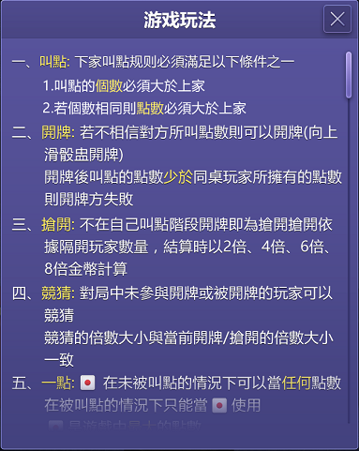
个性设置
个性设置
3.选定的头像展示

头像
1
头像框
2
头像
头像框
4.点击进入相册，选择头像
■ 选择的头像需要压缩至合适的尺寸【待定】

7
3
5.系统自带的头像
■ 默认头像读SystemConfig【系统常量配置】表
■ 读ItemConfig【道具配置】表
8
头像框名称与来源
■ 系统自带头像获得后变为彩色，默认使用中的头像排在最前面，其次是已获得的彩色头像
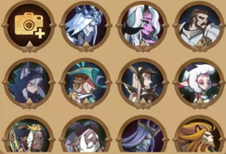
■ 没获得的头像显示为灰色的，排在最后
4
5

二级排序规则，根据编号从小到大

9
6.确定按钮与取消按钮

7.头像框展示页面

8.头像框的名称与来源
确定
取消
6
确定
取消

9.已有头像框
■ 头像框规则同头像

04 修改昵称界面
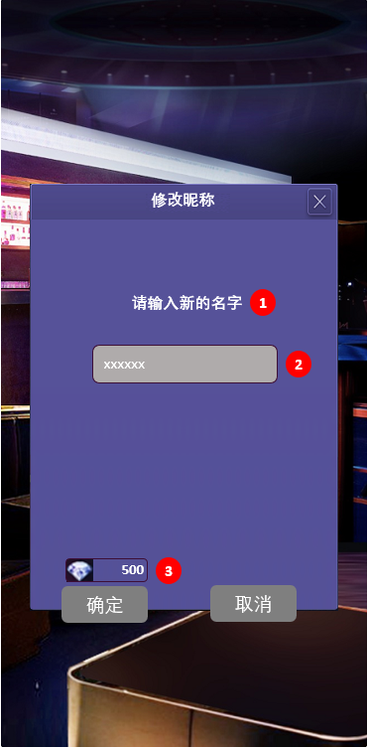

1.内部提示文本

2.昵称修改框
■ 需重名检测

修改昵称
3.修改昵称所需花费
■ 首次免费
■ 之后读SystemConfig【系统常量配置】表

请输入新的名字
1

xxxxxx
2

500
3
修改首次免費

确定
取消

05 修改性别界面
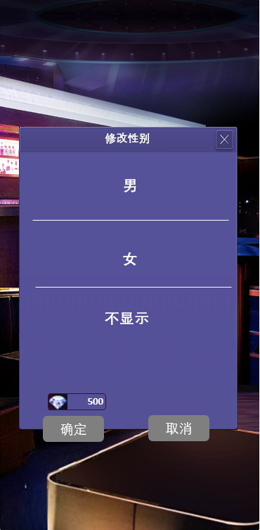

性别可选择为：男、女、不显示

3.修改性别所需花费
■ 首次免费
■ 之后读SystemConfig【系统常量配置】表

修改性别

男

女

不显示

500
修改首次免費

确定
取消

06 【粉丝与我的关注界面】待定
我的粉丝

确定
取消

07 编辑个性签名界面
1.个性签名字符数限定100

编辑个性签名

xxxxxx
1

。

确定
取消

